Postery
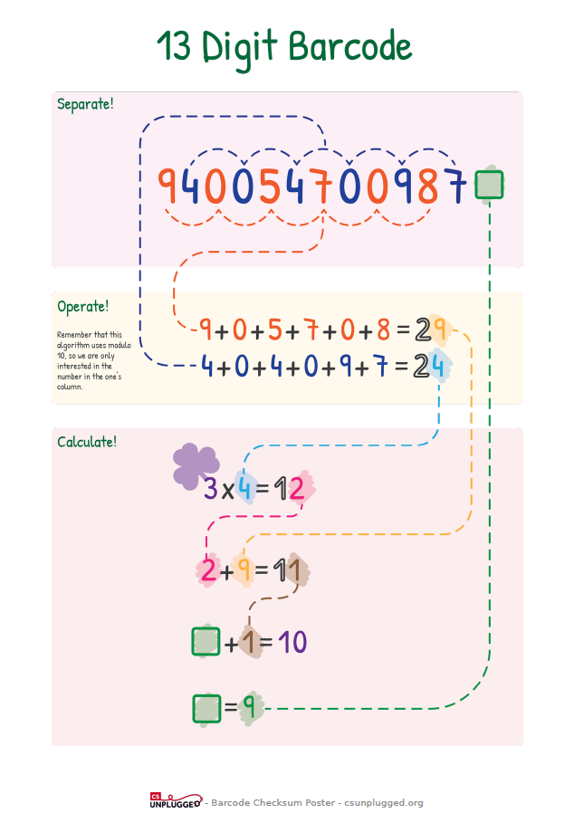
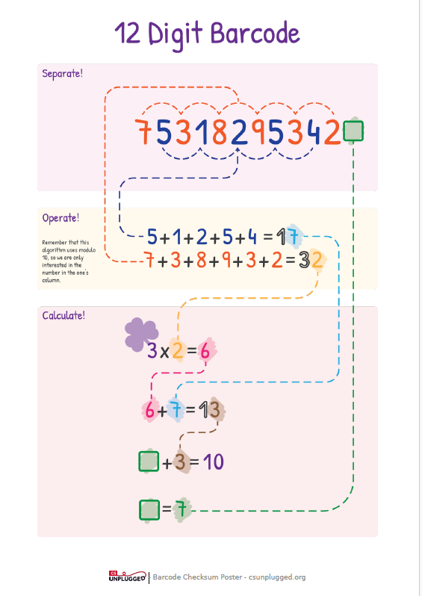

Dostupné na: | https://www.csunplugged.org/en/resources/barcode-checksum-poster/

